Xem lịch học
Project Name | Xây dựng website quản lý trung tâm dạy học cờ vua tích hợp hệ AI hỗ trợ học viên
Module Code | Xem lịch học
 | Hoàn thành | Lỗi | Chưa kiểm tra | Bị chăn | Tổng số trường hợp thử nghiệm
Round 1 | 11 | 1 | 0 | 0 | 12
Round 2 | 11 | 1 | 0 | 0 | 12
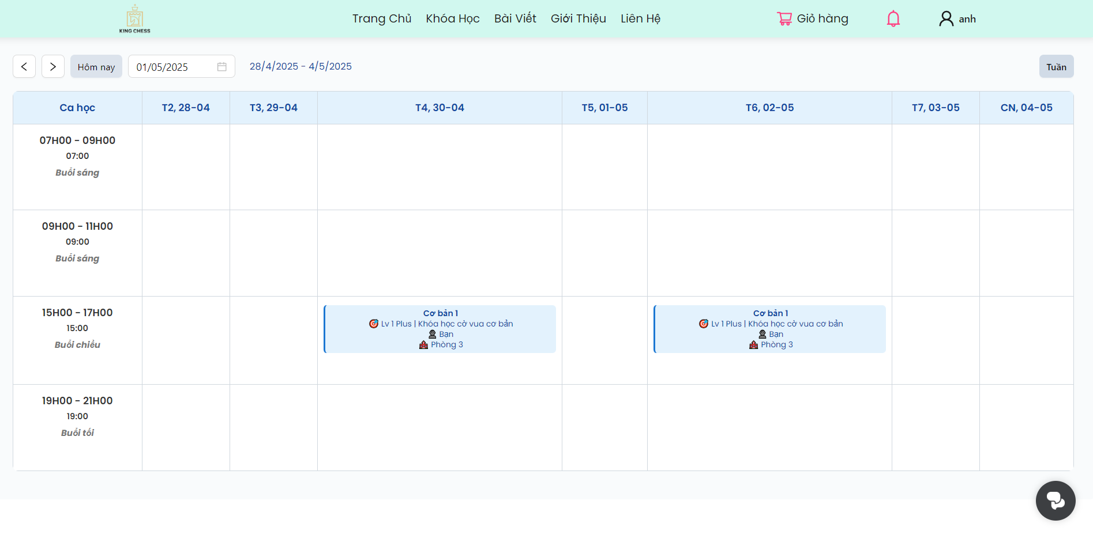

Test Case ID | Mô tả | Hành động | Điều kiện tiên quyết | Kết quả mong đợi | Kết quả thực tế | Kết quả |  |  | Kết quả |  |  | Chú thích
 |  |  |  |  |  | Vòng 1 |  |  | Vòng 2
 |  |  |  |  |  | Trạng thái | Ngày kiểm tra | Người kiểm tra | Trạng thái | Ngày kiểm tra | Người kiểm tra
GUI_SHOW Trang Xem lịch học
GUI-XLH01 | [Chuyển tuần] Button | Kiểm tra | Người dùng truy cập vào trang đăng nhập của hệ thống | Hiển thị dấu ">" và dấu"<" màu đen | Hiển thi dấu ">" và dấu"<" màu đen | Passed | 21/04/2025 | N.Anh | Passed | 22/04/2025 | N.Anh
GUI-XLH02 | [Hôm nay] Button | Kiểm tra | Người dùng truy cập vào trang đăng nhập của hệ thống | Hiển thị chữ " Hôm nay" màu đen | Hiển thị chữ " Hôm nay" màu đen | Passed | 21/04/2026 | N.Anh | Passed | 22/04/2026 | N.Anh
GUI-XLH03 | [Thời gian] DatetimePicker | Kiểm tra | Người dùng truy cập vào trang đăng nhập của hệ thống | Hiển thi ngày đã chọn và hiện chữ màu đen | Hiển thi ngày đã chọn và hiện chữ màu đen | Passed | 21/04/2027 | N.Anh | Passed | 22/04/2027 | N.Anh
GUI-XLH04 | [Thời gian] input | Kiểm tra | Người dùng truy cập vào trang đăng nhập của hệ thống | Hiển thi ngày đã nhập và hiện chữ màu đen | Hiển thi ngày đã nhập và hiện chữ màu đen | Passed | 21/04/2028 | N.Anh | Passed | 22/04/2028 | N.Anh
GUI-XLH05 | [Thời gian] Text | Kiểm tra | Người dùng truy cập vào trang đăng nhập của hệ thống | Hiển thị ngày đầu tuần tới ngày cuối tuần trong tuần chọn xem lịch học và hiện chữ màu xanh biển | Hiển thị ngày đầu tuần tới ngày cuối tuần trong tuần chọn xem lịch học và hiện chữ màu xanh biển | Passed | 21/04/2029 | N.Anh | Passed | 22/04/2029 | N.Anh
GUI-XLH06 | [Thời khóa biểu] Table | Kiểm tra | Người dùng truy cập vào trang đăng nhập của hệ thống | Hiển thị lịch học gồm các cột ( thứ và ngày tương ứng), hàng (ca học và giờ tương ứng) | Hiển thiị lịch học gồm các cột ( thứ và ngày tương ứng), hàng (ca học và giờ tương ứng) | Passed | 21/04/2029 | N.Anh | Passed | 22/04/2029 | N.Anh
GUI-XLH07 | [Thông tin buổi học] TableRow | Kiểm tra | Người dùng truy cập vào trang đăng nhập của hệ thống | Hiển thị thông tin lịch học ( gồm tên lớp, tên khóa học, tên giảng viên, phòng học) | Hiển thị thông tin lịch học ( gồm tên lớp, tên khóa học, phòng học) | Failed | 21/04/2029 | N.Anh | Passed | 22/04/2029 | N.Anh
FUNCTION_SHOW Xem lịch học
FUNC-XLH01 | Kiểm tra xem lịch học bằng cách chuyển tuần bằng nút "<" và ">" | 1. Chọn tên user 2. Chọn lịch học 3. Chọn dấu "<" hoặc ">" | Đăng nhập thành công vào hệ thống | Lịch học sẽ thay đổi hiển thị sang tuần trước hoặc tuần sau | Lịch học thay đổi hiển thị sang tuần trước hoặc tuần sau | Passed | 21/04/2025 | N.Anh | Passed | 22/04/2025 | N.Anh
FUNC-XLH02 | Kiểm tra xem lịch học bằng cách chọn ngày "Hôm nay" | 1. Chọn tên user 2. Chọn lịch học 3. Chọn "Hôm nay" | Đăng nhập thành công vào hệ thống | Lịch học sẽ chuyển về ngày hiện tại trên lịch tuần | Lịch học chuyển về ngày hiện tại trên lịch tuần | Passed | 21/04/2026 | N.Anh | Passed | 22/04/2026 | N.Anh
FUNC-XLH03 | Kiểm tra xem lịch học bằng cách chọn ngày | 1. Chọn tên user 2. Chọn lịch học 3. Chọn ngày muốn xem lịch học | Đăng nhập thành công vào hệ thống | Lịch học chuyển về ngày đã chọn | Lịch học chuyển về ngày đã chọn | Passed | 21/04/2027 | N.Anh | Passed | 22/04/2027 | N.Anh
FUNC-XLH04 | Kiểm tra xem lịch học bằng cách nhập ngày | 1. Chọn tên user 2. Chọn lịch học 3. Nhập ngày muốn xem lịch học | Đăng nhập thành công vào hệ thống | Lịch học chuyển về ngày đã nhập | Lịch học chuyển về ngày đã nhập | Passed | 21/04/2029 | N.Anh | Passed | 22/04/2029 | N.Anh
FUNC-XLH05 | Kiểm tra xem lịch học khi không nhập gì | 1. Chọn tên user 2. Chọn lịch học | Đăng nhập thành công vào hệ thống | Hiển thị lịch học ngày hiện tại | Hiển thị lịch học ngày hiện tại | Passed | 21/04/2029 | N.Anh | Passed | 22/04/2029 | N.Anh

Xem lịch dạy
Project Name | Xây dựng website quản lý trung tâm dạy dạy cờ vua tích hợp hệ AI hỗ trợ dạy viên
Module Code | Xem lịch dạy
 | Hoàn thành | Lỗi | Chưa kiểm tra | Bị chăn | Tổng số trường hợp thử nghiệm
Round 1 | 11 | 1 | 0 | 0 | 12
Round 2 | 11 | 1 | 0 | 0 | 12
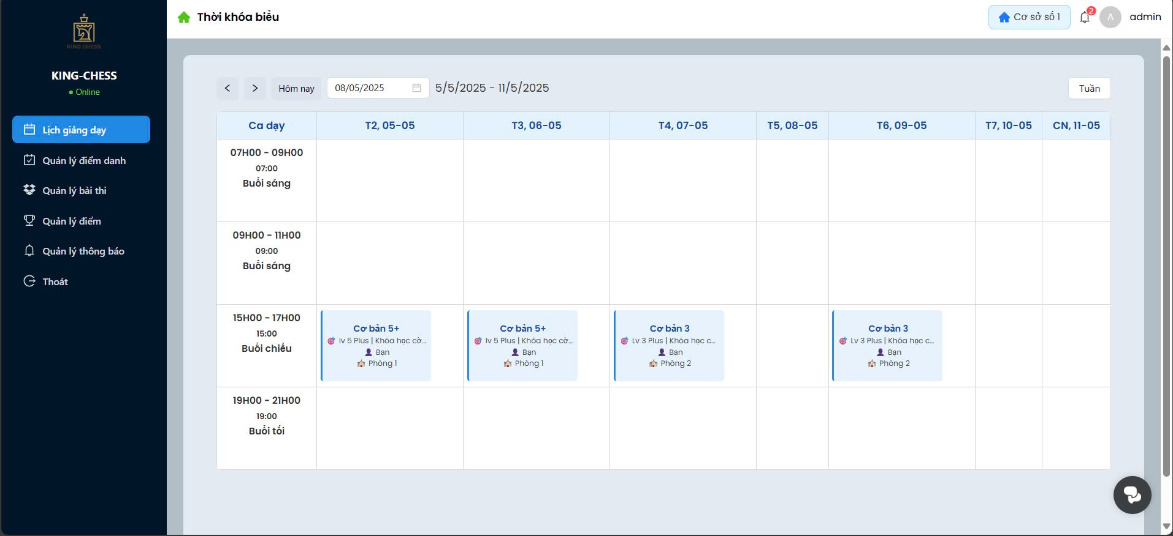

Test Case ID | Mô tả | Hành động | Điều kiện tiên quyết | Kết quả mong đợi | Kết quả thực tế | Kết quả |  |  | Kết quả |  |  | Chú thích
 |  |  |  |  |  | Vòng 1 |  |  | Vòng 2
 |  |  |  |  |  | Trạng thái | Ngày kiểm tra | Người kiểm tra | Trạng thái | Ngày kiểm tra | Người kiểm tra
GUI_SHOW Trang Xem lịch dạy
GUI-XLD01 | [Chuyển tuần] Button | Kiểm tra | Người dùng truy cập vào trang đăng nhập của hệ thống | Hiển thị dấu ">" và dấu"<" màu đen | Hiển thi dấu ">" và dấu"<" màu đen | Passed | 21/4/2025 | N.Anh | Passed | 22/4/2025 | N.Anh
GUI-XLD02 | [Hôm nay] Button | Kiểm tra | Người dùng truy cập vào trang đăng nhập của hệ thống | Hiển thị chữ " Hôm nay" màu đen | Hiển thị chữ " Hôm nay" màu đen | Passed | 21/4/2026 | N.Anh | Passed | 22/4/2026 | N.Anh
GUI-XLD03 | [Thời gian] DatetimePicker | Kiểm tra | Người dùng truy cập vào trang đăng nhập của hệ thống | Hiển thi ngày đã chọn và hiện chữ màu đen | Hiển thi ngày đã chọn và hiện chữ màu đen | Passed | 21/4/2027 | N.Anh | Passed | 22/4/2027 | N.Anh
GUI-XLD04 | [Thời gian] input | Kiểm tra | Người dùng truy cập vào trang đăng nhập của hệ thống | Hiển thi ngày đã nhập và hiện chữ màu đen | Hiển thi ngày đã nhập và hiện chữ màu đen | Passed | 21/4/2028 | N.Anh | Passed | 22/4/2028 | N.Anh
GUI-XLD05 | [Thời gian] Text | Kiểm tra | Người dùng truy cập vào trang đăng nhập của hệ thống | Hiển thị ngày đầu tuần tới ngày cuối tuần trong tuần chọn xem lịch dạy và hiện chữ màu xanh biển | Hiển thị ngày đầu tuần tới ngày cuối tuần trong tuần chọn xem lịch dạy và hiện chữ màu xanh biển | Passed | 21/4/2029 | N.Anh | Passed | 22/4/2028 | N.Anh
GUI-XLD06 | [Thời khóa biểu] Table | Kiểm tra | Người dùng truy cập vào trang đăng nhập của hệ thống | Hiển thị lịch dạy gồm các cột ( thứ và ngày tương ứng), hàng (ca dạy và giờ tương ứng) | Hiển thiị lịch dạy gồm các cột ( thứ và ngày tương ứng), hàng (ca dạy và giờ tương ứng) | Passed | 21/4/2029 | N.Anh | Passed | 22/4/2028 | N.Anh
GUI-XLD07 | [Thông tin buổi dạy] TableRow | Kiểm tra | Người dùng truy cập vào trang đăng nhập của hệ thống | Hiển thị thông tin lịch dạy ( gồm tên lớp, tên khóa dạy, tên giảng viên, phòng dạy) | Hiển thị thông tin lịch dạy ( gồm tên lớp, tên khóa dạy, phòng dạy) | Failed | 21/4/2029 | N.Anh | Passed | 22/4/2028 | N.Anh
FUNCTION_SHOW Xem lịch dạy
FUNC-XLD01 | Kiểm tra xem lịch dạy bằng cách chuyển tuần bằng nút "<" và ">" | 1. Chọn tên user 2. Chọn lịch dạy 3. Chọn dấu "<" hoặc ">" | Đăng nhập thành công vào hệ thống | Lịch dạy sẽ thay đổi hiển thị sang tuần trước hoặc tuần sau | Lịch dạy thay đổi hiển thị sang tuần trước hoặc tuần sau | Passed | 21/4/2025 | N.Anh | Passed | 22/4/2025 | N.Anh
FUNC-XLD02 | Kiểm tra xem lịch dạy bằng cách chọn ngày "Hôm nay" | 1. Chọn tên user 2. Chọn lịch dạy 3. Chọn "Hôm nay" | Đăng nhập thành công vào hệ thống | Lịch dạy sẽ chuyển về ngày hiện tại trên lịch tuần | Lịch dạy chuyển về ngày hiện tại trên lịch tuần | Passed | 21/4/2026 | N.Anh | Passed | 22/4/2026 | N.Anh
FUNC-XLD03 | Kiểm tra xem lịch dạy bằng cách chọn ngày | 1. Chọn tên user 2. Chọn lịch dạy 3. Chọn ngày muốn xem lịch dạy | Đăng nhập thành công vào hệ thống | Lịch dạy chuyển về ngày đã chọn | Lịch dạy chuyển về ngày đã chọn | Passed | 21/4/2027 | N.Anh | Passed | 22/4/2027 | N.Anh
FUNC-XLD04 | Kiểm tra xem lịch dạy bằng cách nhập ngày | 1. Chọn tên user 2. Chọn lịch dạy 3. Nhập ngày muốn xem lịch dạy | Đăng nhập thành công vào hệ thống | Lịch dạy chuyển về ngày đã nhập | Lịch dạy chuyển về ngày đã nhập | Passed | 21/4/2029 | N.Anh | Passed | 22/4/2028 | N.Anh
FUNC-XLD05 | Kiểm tra xem lịch dạy khi không nhập gì | 1. Chọn tên user 2. Chọn lịch dạy | Đăng nhập thành công vào hệ thống | Hiển thị lịch dạy ngày hiện tại | Hiển thị lịch dạy ngày hiện tại | Passed | 21/4/2029 | N.Anh | Passed | 22/4/2028 | N.Anh

Mua khóa học
Project Name | Xây dựng website quản lý trung tâm dạy học cờ vua tích hợp hệ AI hỗ trợ học viên
Module Code | Mua khóa học
 | Hoàn thành | Lỗi | Chưa kiểm tra | Bị chăn | Tổng số trường hợp thử nghiệm
Round 1 | 9 | 0 | 0 | 0 | 9
Round 2 | 9 | 0 | 0 | 0 | 9
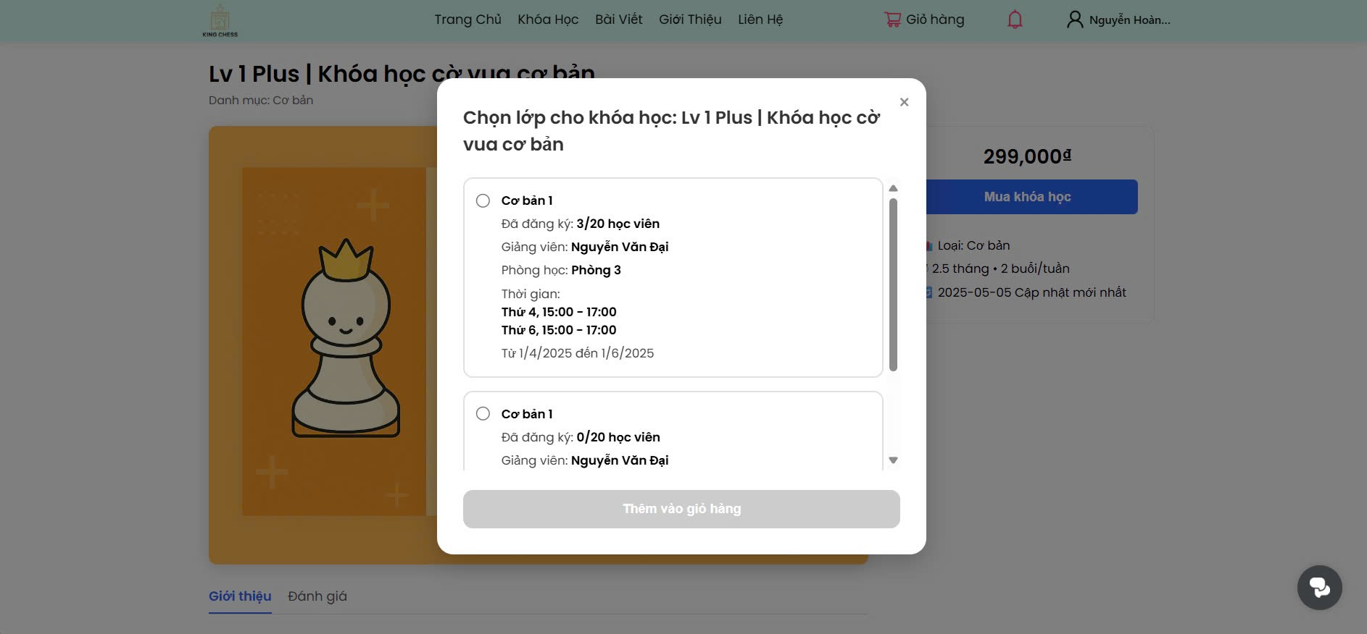

Test Case ID | Mô tả | Hành động | Điều kiện tiên quyết | Kết quả mong đợi | Kết quả thực tế | Kết quả |  |  | Kết quả |  |  | Chú thích
 |  |  |  |  |  | Vòng 1 |  |  | Vòng 2
 |  |  |  |  |  | Trạng thái | Ngày kiểm tra | Người kiểm tra | Trạng thái | Ngày kiểm tra | Người kiểm tra
GUI_SHOW Trang Mua khóa học
GUI-MKH01 | [Khóa học] Modal | Kiểm tra | Người dùng truy cập vào trang đăng nhập của hệ thống | Hiển thị danh sách các lớp của khóa học đã chọn và chữ màu đen | Hiển thị danh sách các lớp của khóa học đã chọn và chữ màu đen | Passed | 26/4/2025 | N.Anh | Passed | 28/4//2025 | N.Anh
GUI-MKH02 | [Khóa học] Radio Button | Kiểm tra | Người dùng truy cập vào trang đăng nhập của hệ thống | Chỉ được chọn 1 lớp | Chỉ được chọn 1 lớp | Passed | 26/4/2025 | N.Anh | Passed | 28/4//2025 | N.Anh
GUI-MKH03 | [Khóa học] Modal | Kiểm tra | Người dùng truy cập vào trang đăng nhập của hệ thống | Hiển thị thông tin khóa học( gồm tên khóa học, số lượng học viên đã đăng ký, tên giảng viên, phòng học, thời gian học) và chữ màu đen | Hiển thị thông tin khóa học( gồm tên khóa học, số lượng học viên đã đăng ký, tên giảng viên, phòng học, thời gian học) và chữ màu đen | Passed | 26/4/2025 | N.Anh | Passed | 28/4//2025 | N.Anh
GUI-MKH04 | [Thêm vào giỏ hàng] Button | Kiểm tra | Người dùng truy cập vào trang đăng nhập của hệ thống | Hiển thị màu xám và khi chọn lớp học xong thì chuyển sang màu xanh biển | Hiển thị màu xám và khi chọn lớp học xong thì chuyển sang màu xanh biển | Passed | 26/4/2025 | N.Anh | Passed | 28/4//2025 | N.Anh
GUI-MKH05 | [Thông báo] Messagebox | Kiểm tra | Người dùng truy cập vào trang đăng nhập của hệ thống | Hiển thị chữ màu đen và icon tích trong ô màu xanh | Hiển thị chữ màu đen và icon tích trong ô màu xanh | Passed | 26/4/2025 | N.Anh | Passed | 28/4//2025 | N.Anh
FUNCTION_SHOW Mua khoá học
FUNC-MKH01 | Kiểm tra thông tin khoá học | 1. Chọn cấp độ (khóa học) 2. Xem thông tin khóa học( giảng viên, lớp học, ngày bắt đầu, ngày kết thuc) | Đăng nhập thành công vào hệ thống | Thông tin khóa học chính xác | Thông tin khóa học chính xác | Passed | 26/4/2025 | N.Anh | Passed | 28/4//2025 | N.Anh
FUNC-MKH02 | Kiểm tra chọn khóa học | 1. Chọn cấp độ (khóa học) 2. Xem thông tin khóa học( giảng viên, lớp học, ngày bắt đầu, ngày kết thuc) 3. Chọn khóa học | Đăng nhập thành công vào hệ thống | Chỉ chọn được 1 lớp học | Chỉ chọn được 1 lớp học | Passed | 26/4/2025 | N.Anh | Passed | 28/4//2025 | N.Anh
FUNC-MKH03 | Kiểm tra mua khóa học | 1. Chọn cấp độ (khóa học) 2. Xem thông tin khóa học( giảng viên, lớp học, ngày bắt đầu, ngày kết thuc) 3. Chọn khóa học 4. Chọn Mua khóa học | Đăng nhập thành công vào hệ thống | Messagebox hiện lên thông báo "Đã thêm vào giỏ hàng" | Messagebox hiện lên thông báo "Đã thêm vào giỏ hàng" | Passed | 26/4/2025 | N.Anh | Passed | 28/4//2025 | N.Anh
FUNC-MKH04 | Kiểm tra mua khóa học khi chưa chọn lớp học | 1. Chọn cấp độ (khóa học) 2. Xem thông tin khóa học( giảng viên, lớp học, ngày bắt đầu, ngày kết thuc) 3. Chọn Mua khóa học | Đăng nhập thành công vào hệ thống | Không thể ấn Mua khóa học | Không thể ấn Mua khóa học | Passed | 26/4/2025 | N.Anh | Passed | 28/4//2025 | N.Anh

Thanh toán
Project Name | Xây dựng website quản lý trung tâm dạy học cờ vua tích hợp hệ AI hỗ trợ học viên
Module Code | Thanh toán
 | Hoàn thành | Lỗi | Chưa kiểm tra | Bị chăn | Tổng số trường hợp thử nghiệm
Round 1 | 10 | 4 | 0 | 0 | 14
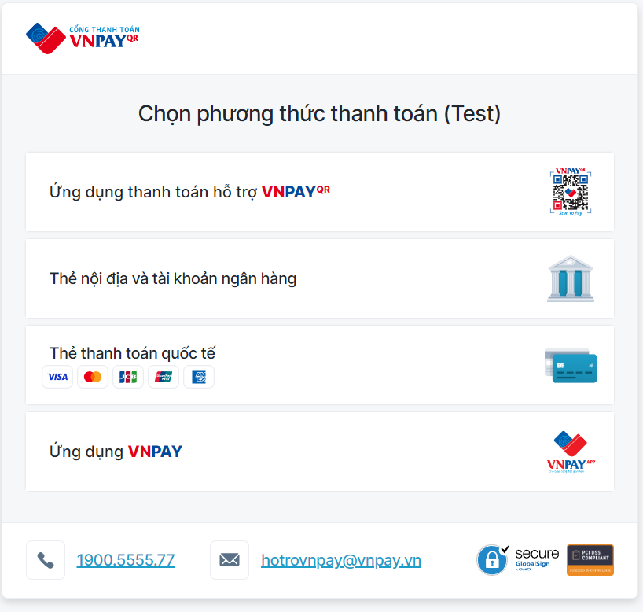
Round 2 | 10 | 4 | 0 | 0 | 14
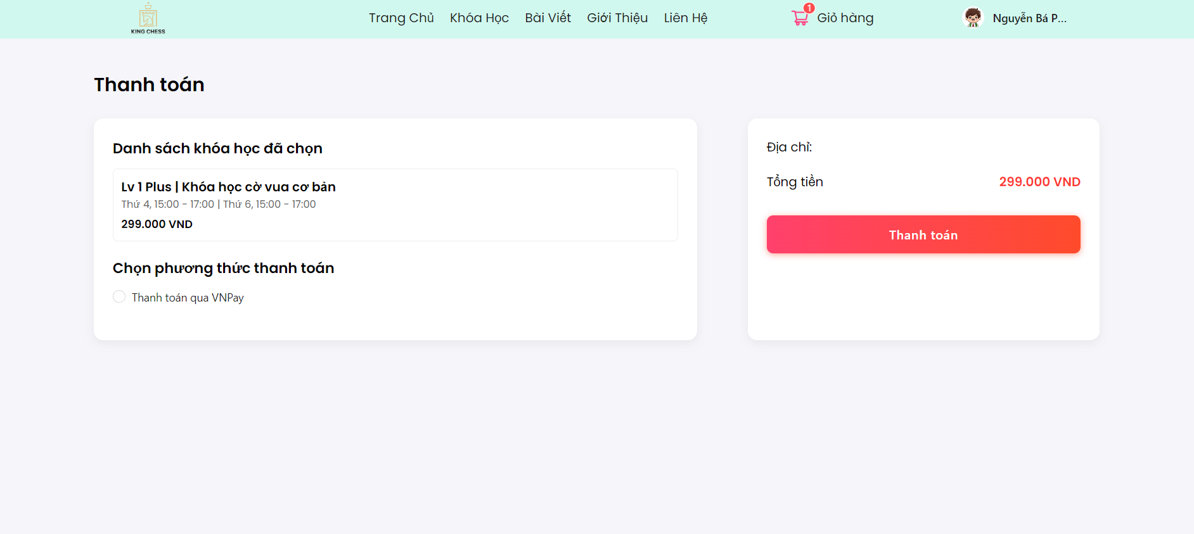

Test Case ID | Mô tả | Hành động | Điều kiện tiên quyết | Kết quả mong đợi | Kết quả thực tế | Kết quả |  |  | Kết quả |  |  | Chú thích
 |  |  |  |  |  | Vòng 1 |  |  | Vòng 2
 |  |  |  |  |  | Trạng thái | Ngày kiểm tra | Người kiểm tra | Trạng thái | Ngày kiểm tra | Người kiểm tra
GUI_SHOW Trang Thanh toán
GUI-TT01 | [Khóa học] Text | Kiểm tra | Người dùng truy cập vào trang đăng nhập của hệ thống | Thông tin khóa học đã chọn | Thông tin khóa học đã chọn | Passed | 26/04/2025 | N.Anh | Passed | 28/4/2025 | N.Anh
GUI-TT02 | [Phương thức thanh toán] Radio Button | Kiểm tra | Người dùng truy cập vào trang đăng nhập của hệ thống | Chọn thành công phương thức thanh toán | Chọn thành công phương thức thanh toán | Passed | 26/04/2025 | N.Anh | Passed | 28/4/2025 | N.Anh
GUI-TT03 | [Số tiền thanh toán] Text | Kiểm tra | Người dùng truy cập vào trang đăng nhập của hệ thống | Hiển thị số tiền thanh toán | Hiển thị số tiền thanh toán | Passed | 26/04/2025 | N.Anh | Passed | 28/4/2025 | N.Anh
GUI-TT04 | [Thanh toán] Button | Kiểm tra | Người dùng truy cập vào trang đăng nhập của hệ thống | Thanh toán thành công | Thanh toán thành công | Passed | 26/04/2025 | N.Anh | Passed | 28/4/2025 | N.Anh
FUNCTION_SHOW Thanh toán
FUNC-TT01 | Kiểm tra thông tin khoá học | 1. Chọn khóa học muốn mua 2. Chọn thanh toán 3. Kiểm tra thông tin khóa học | Đăng nhập thành công vào hệ thống | Thông tin khóa học chính xác | Thông tin khóa học chính xác | Passed | 26/04/2025 | N.Anh | Passed | 28/4/2025 | N.Anh
FUNC-TT02 | Kiểm tra chọn phương thức thanh toán | 1. Chọn khóa học muốn mua 2. Chọn thanh toán 3. Kiểm tra thông tin khóa học 4. Chọn phương thức thanh toán VNPay | Đăng nhập thành công vào hệ thống | Phương thức thanh toán được tick chọn chính xác. | Phương thức thanh toán được tick chọn chính xác. | Passed | 26/04/2025 | N.Anh | Passed | 28/4/2025 | N.Anh
FUNC-TT03 | Kiểm tra thông tin số tiền | 1. Chọn khóa học muốn mua 2. Chọn thanh toán 3. Kiểm tra thông tin khóa học 4. Chọn phương thức thanh toán VNPay 5. Kiểm tra số tiền | Đăng nhập thành công vào hệ thống | Kiểm tra số tiền chính xác | Kiểm tra số tiền chính xác | Passed | 26/04/2025 | N.Anh | Passed | 28/4/2025 | N.Anh
FUNC-TT04 | Kiểm tra thanh toán khi đã chọn phương thức thanh toán | 1. Chọn khóa học muốn mua 2. Chọn thanh toán 3. Kiểm tra thông tin khóa học 4. Chọn phương thức thanh toán VNPay 5. Kiểm tra số tiền 6. Chọn thanh toán | Đăng nhập thành công vào hệ thống | Hệ thống chuyển hướng đến trang thanh toán VNPay | Hệ thống chuyển hướng đến trang thanh toán VNPay | Paased | 26/04/2025 | N.Anh | Passed | 28/4/2025 | N.Anh
FUNC-TT05 | Kiểm tra thanh toán khi không chọn phương thức thanh toán | 1. Chọn khóa học muốn mua 2. Chọn thanh toán 3. Kiểm tra thông tin khóa học 4. Kiểm tra số tiền 5. Chọn thanh toán | Đăng nhập thành công vào hệ thống | Thông báo Chưa chọn phương thức thanh toán | Thông báo lỗi khi thanh toán với VNPay | Failed | 26/04/2025 | N.Anh | Passed | 28/4/2025 | N.Anh
FUNC-TT06 | Kiểm tra thanh toán khi không chọn phương thức thanh toán ứng dụng thanh toán hỗ trợ VNPay | 1. Chọn khóa học muốn mua 2. Chọn thanh toán 3. Kiểm tra thông tin khóa học 4. Kiểm tra số tiền 5. Chọn thanh toán 6. Chọn Ứng dựng thanh toán hỗ trợ VNPay | Đăng nhập thành công vào hệ thống | Chuyển sang giao diện thanh toán tương ứng | Không chuyển giao diện | Failed | 0 | N.Anh | Passed | 0 | N.Anh
FUNC-TT07 | Kiểm tra thanh toán khi không chọn phương thức thanh toán Thẻ nôi dịa và tài khoản ngân hàng | 1. Chọn khóa học muốn mua 2. Chọn thanh toán 3. Kiểm tra thông tin khóa học 4. Kiểm tra số tiền 5. Chọn thanh toán 6. Chọn Thẻ nội địa và tài khoản ngân hàng | Đăng nhập thành công vào hệ thống | Chuyển sang giao diện thanh toán tương ứng | Không chuyển giao diện | Failed | 26/04/2025 | N.Anh | Passed | 28/4/2025 | N.Anh
FUNC-TT08 | Kiểm tra thanh toán khi không chọn phương thức thanh toán Thẻ quốc tế | 1. Chọn khóa học muốn mua 2. Chọn thanh toán 3. Kiểm tra thông tin khóa học 4. Kiểm tra số tiền 5. Chọn thanh toán 6. Chọn Thẻ quốc tế | Đăng nhập thành công vào hệ thống | Chuyển sang giao diện thanh toán tương ứng | Chuyển sang giao diện thanh toán tương ứng | Passed | 26/04/2025 | N.Anh | Passed | 28/4/2025 | N.Anh
FUNC-TT09 | Kiểm tra thanh toán khi không chọn phương thức thanh toán Ứng dụng VNPay | 1. Chọn khóa học muốn mua 2. Chọn thanh toán 3. Kiểm tra thông tin khóa học 4. Kiểm tra số tiền 5. Chọn thanh toán 6. Chọn ứng dụng VNPay | Đăng nhập thành công vào hệ thống | Chuyển sang giao diện thanh toán tương ứng | Không chuyển giao diện | Failed | 26/04/2025 | N.Anh | Passed | 28/4/2025 | N.Anh
FUNC-TT10 | Kiểm tra thanh toán khi không chọn phương thức thanh toán Thẻ quốc tế | 1. Chọn khóa học muốn mua 2. Chọn thanh toán 3. Kiểm tra thông tin khóa học 4. Kiểm tra số tiền 5. Chọn thanh toán 6. Chọn Thẻ quốc tế 7.Nhập thông tin thẻ 8. Ấn Xác nhận | Đăng nhập thành công vào hệ thống | Thông báo thanh toán thành công | Thông báo thanh toán thành công | Passed | 26/04/2025 | N.Anh | Passed | 28/4/2025 | N.Anh

Nhận thông báo
Project Name | Xây dựng website quản lý trung tâm dạy học cờ vua tích hợp hệ AI hỗ trợ học viên
Module Code | Nhận thông báo
 | Hoàn thành | Lỗi | Chưa kiểm tra | Bị chăn | Tổng số trường hợp thử nghiệm
Round 1 | 3 | 1 | 0 | 0 | 4
Round 2 | 3 | 1 | 0 | 0 | 4

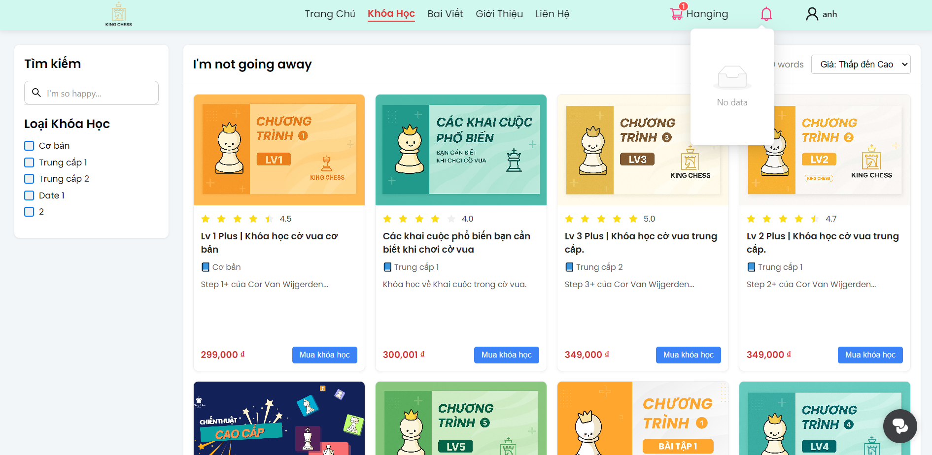

Test Case ID | Mô tả | Hành động | Điều kiện tiên quyết | Kết quả mong đợi | Kết quả thực tế | Kết quả |  |  | Kết quả |  |  | Chú thích
 |  |  |  |  |  | Vòng 1 |  |  | Vòng 2
 |  |  |  |  |  | Trạng thái | Ngày kiểm tra | Người kiểm tra | Trạng thái | Ngày kiểm tra | Người kiểm tra
GUI_SHOW Trang Nhận thông báo
GUI-NTB01 | [Icon thông báo] | Kiểm tra | Người dùng truy cập vào trang đăng nhập của hệ thống | Hiển thị hình cái chuông màu hồng , nằm bên góc phải trên | Hình cái chuông màu hồng , nằm bên góc phải trên | Passed | 2025-01-05 | N.Anh | Passed | 2025-02-05 | N.Anh
GUI-NTB02 | [Thông báo] Modal | Kiểm tra | Người dùng truy cập vào trang đăng nhập của hệ thống | Hiện thị chữ màu đen | Hiện thị chữ màu đen | Passed | 2025-01-05 | N.Anh | Passed | 2025-02-05 | N.Anh
FUNCTION_SHOW Nhận thông báo
FUNC-NTB01 | Kiểm tra thông báo khi không có thông báo | 1. Chọn icon chuông | Đăng nhập thành công vào hệ thống | Hiển thị No data, và cái hộp rỗng | Hiên thị No data, và cái hộp rỗng | Passed | 2025-01-05 | N.Anh | Passed | 2025-02-05 | N.Anh
FUNC-TT02 | Kiểm tra thông báo khi có thông báo | 1. Chọn icon chuông | Đăng nhập thành công vào hệ thống | Hiển thị danh sách các thông báo | Không hiển thị | Failed | 2025-01-05 | N.Anh | Passed | 2025-02-05 | N.Anh

Xem bài viết
Project Name | Xây dựng website quản lý trung tâm dạy học cờ vua tích hợp hệ AI hỗ trợ học viên
Module Code | Xem bài viết
 | Hoàn thành | Lỗi | Chưa kiểm tra | Bị chăn | Tổng số trường hợp thử nghiệm
Round 1 | 14 | 0 | 0 | 0 | 14
Round 2 | 14 | 0 | 0 | 0 | 14
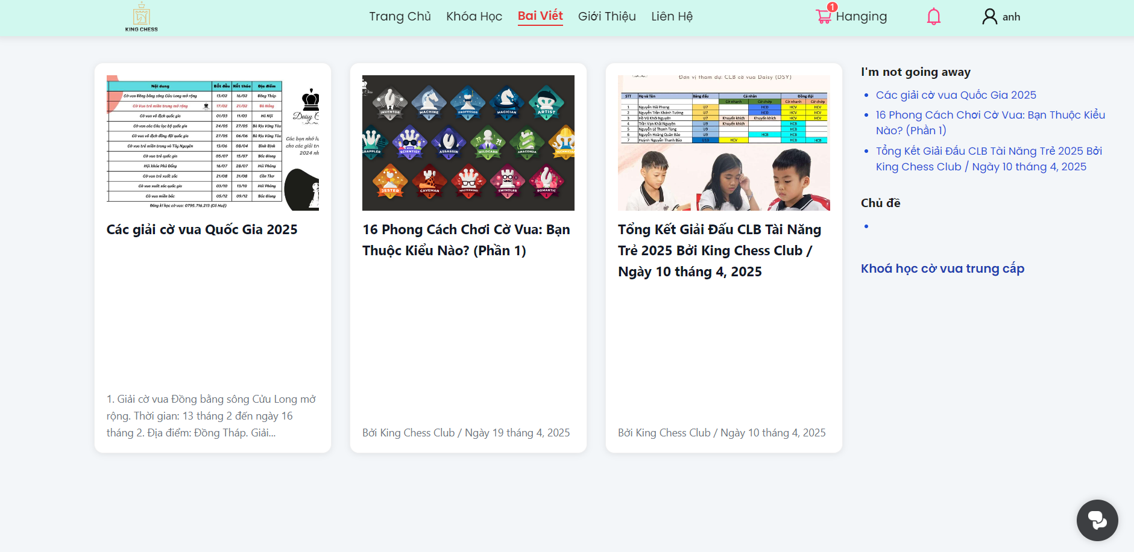
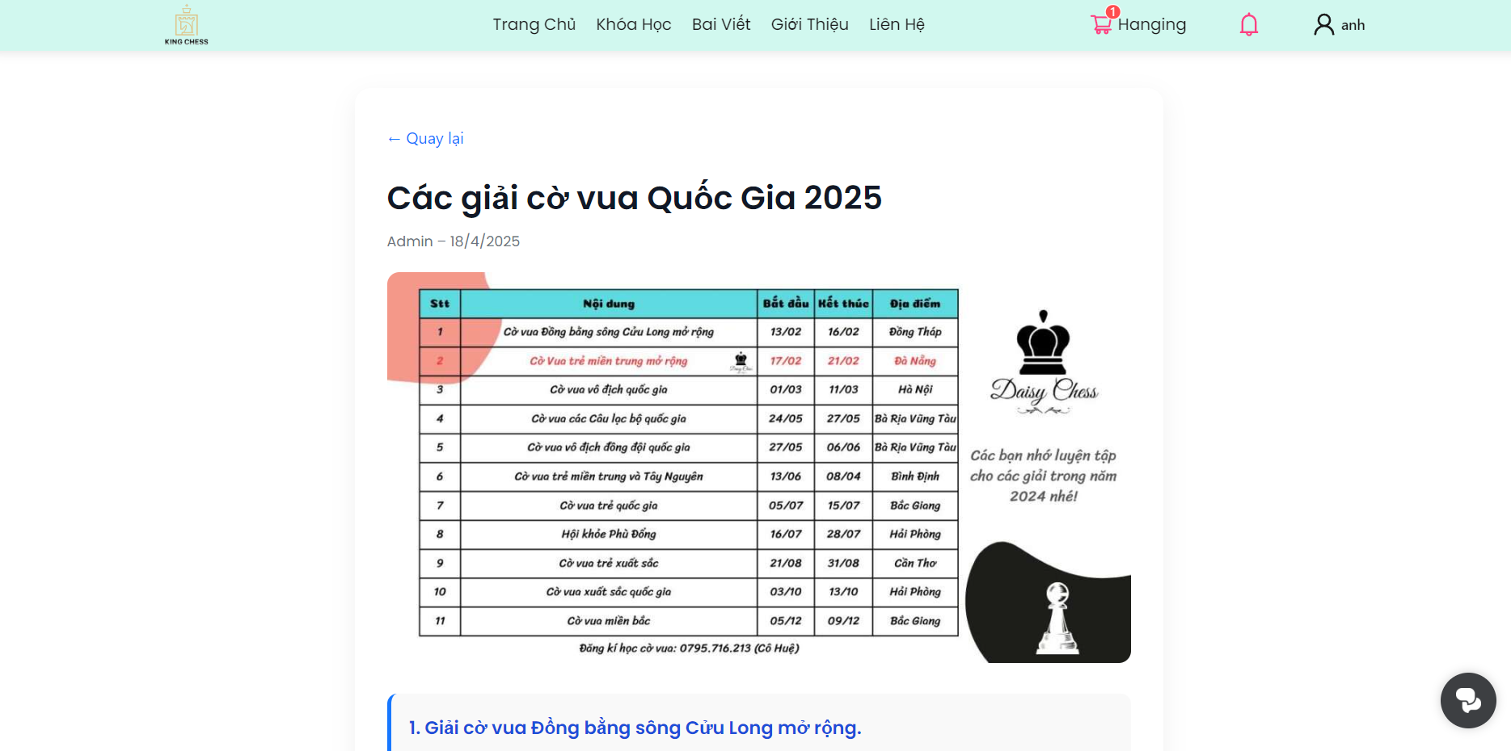

Test Case ID | Mô tả | Hành động | Điều kiện tiên quyết | Kết quả mong đợi | Kết quả thực tế | Kết quả |  |  | Kết quả |  |  | Chú thích
 |  |  |  |  |  | Vòng 1 |  |  | Vòng 2
 |  |  |  |  |  | Trạng thái | Ngày kiểm tra | Người kiểm tra | Trạng thái | Ngày kiểm tra | Người kiểm tra
GUI_SHOW Trang Xem bài viết
GUI-XBV01 | [Khung bài viết]Modal | Kiểm tra | Người dùng truy cập vào trang đăng nhập của hệ thống | Ô chữu nhật nền màu trắng | Ô chữu nhật nền màu trắng | Passed | 2025-01-05 | N.Anh | Passed | 2025-02-05 | N.Anh
GUI-XBV02 | [Ảnh bài viết] img | Kiểm tra | Người dùng truy cập vào trang đăng nhập của hệ thống | Hình ảnh của bài viết | Hình ảnh của bài viết | Passed | 2025-01-05 | N.Anh | Passed | 2025-02-05 | N.Anh
GUI-XBV03 | [Tên tiêu đề] link | Kiểm tra | Người dùng truy cập vào trang đăng nhập của hệ thống | Tiêu đề của bài viết chữ đen, in đậm | Tiêu đề của bài viết chữ đen, in đậm | Passed | 2025-01-05 | N.Anh | Passed | 2025-02-05 | N.Anh
GUI-XBV04 | [Danh sách bài viết] Text | Kiểm tra | Người dùng truy cập vào trang đăng nhập của hệ thống | Hiển thị chữ màu xanh | Hiển thị chữ màu xanh | Passed | 2025-01-05 | N.Anh | Passed | 2025-02-05 | N.Anh
GUI-XBV05 | [Quay lại] Button | Kiểm tra | Người dùng truy cập vào trang đăng nhập của hệ thống | dấu mũi tên quay lại và chữ 'Quay lại' màu xanh | dấu mũi tên quay lại và chữ 'Quay lại' màu xanh | Passed | 2025-01-05 | N.Anh | Passed | 2025-02-05 | N.Anh
GUI-XBV06 | [Nội dung bài viết] Modal | Kiểm tra | Người dùng truy cập vào trang đăng nhập của hệ thống | Nội dung bài viết gồm tiêu đề, hình ảnh minh họa, nội dung , chữ màu đen | Nội dung bài viết gồm tiêu đề, hình ảnh minh họa, nội dung , chữ màu đen | Passed | 2025-01-05 | N.Anh | Passed | 2025-02-05 | N.Anh
FUNCTION_SHOW Xem bài viết
FUNC-XBV01 | Kiểm tra xem bài viết | 1. Chọn bài viết | Đăng nhập thành công vào hệ thống | Trang “Bài Viết” được load, URL chứa /posts hoặc tương đương, menu “Bài Viết” được highlight. | Trang “Bài Viết” được load, URL chứa /posts hoặc tương đương, menu “Bài Viết” được highlight. | Passed | 2025-01-05 | N.Anh | Passed | 2025-02-05 | N.Anh
FUNC-XBV02 | Kiểm tra số lượng thẻ bài viết hiển thị | 1. Chọn bài viết 2.Kéo scroll xuống | Đăng nhập thành công vào hệ thống | Mỗi “row” hiển thị đúng 3 card (desktop), tổng số card khớp với dữ liệu đầu cuối, không bị tràn/khuyết. | Mỗi “row” hiển thị đúng 3 card (desktop), tổng số card khớp với dữ liệu đầu cuối, không bị tràn/khuyết. | Passed | 2025-01-05 | N.Anh | Passed | 2025-02-05 | N.Anh
FUNC-XBV03 | Kiểm tra tiêu đề của thẻ | 1. Chọn bài viết | Đăng nhập thành công vào hệ thống | Tiêu đề đúng theo dữ liệu, click chuyển đến trang chi tiết bài viết tương ứng. | Tiêu đề đúng theo dữ liệu, click chuyển đến trang chi tiết bài viết tương ứng. | Passed | 2025-01-05 | N.Anh | Passed | 2025-02-05 | N.Anh
FUNC-XBV04 | Kiểm tra hình ảnh của thẻ | 1. Chọn bài viết | Đăng nhập thành công vào hệ thống | Ảnh hiển thị rõ, không vỡ pix, đúng tỉ lệ; hover (nếu có) hoạt động như thiết kế. | Ảnh hiển thị rõ, không vỡ pix, đúng tỉ lệ; hover (nếu có) hoạt động như thiết kế. | Passed | 2025-01-05 | N.Anh | Passed | 2025-02-05 | N.Anh
FUNC-XBV05 | Kiểm tra đoạn trích của thẻ | 1. Chọn bài viết | Đăng nhập thành công vào hệ thống | Hiển thị đúng đoạn trích, không bị cắt lố hoặc quá ngắn, có ellipsis nếu cần. | Hiển thị đúng đoạn trích, không bị cắt lố hoặc quá ngắn, có ellipsis nếu cần. | Passed | 2025-01-05 | N.Anh | Passed | 2025-02-05 | N.Anh
FUNC-XBV06 | Kiểm tra nội dung bài viết | 1. Chọn bài viết 2.Chọn vào bài viết | Đăng nhập thành công vào hệ thống | Giao diện chuyển sang giao diện nội dung bài viết | Giao diện chuyển sang giao diện nội dung bài viết | Passed | 2025-01-05 | N.Anh | Passed | 2025-02-05 | N.Anh
FUNC-XBV07 | Kiểm tra điều hướng quay lại | 1. Chọn bài viết 2.Chọn vào bài viết 3. Chọn quay lại | Đăng nhập thành công vào hệ thống | Giao diện quay về trang Bài viết | Giao diện quay về trang Bài viết | Passed | 2025-01-05 | N.Anh | Passed | 2025-02-05 | N.Anh
FUNC-XBV08 | Thanh toán | 1. Chọn khóa học muốn mua 2. Chọn thanh toán 3. Kiểm tra thông tin khóa học 4. Kiểm tra số tiền 5. Chọn thanh toán | Đăng nhập thành công vào hệ thống | Thông báo Chưa chọn phương thức thanh toán | Thông báo lỗi khi thanh toán với VNPay | Passed | 2025-01-05 | N.Anh | Passed | 2025-02-05 | N.Anh

Đánh giá khóa học
Project Name | Xây dựng website quản lý trung tâm dạy học cờ vua tích hợp hệ AI hỗ trợ học viên
Module Code | Đánh giá khóa học
 | Hoàn thành | Lỗi | Chưa kiểm tra | Bị chăn | Tổng số trường hợp thử nghiệm
Round 1 | 10 | 2 | 0 | 0 | 12
Round 2 | 10 | 2 | 0 | 0 | 12
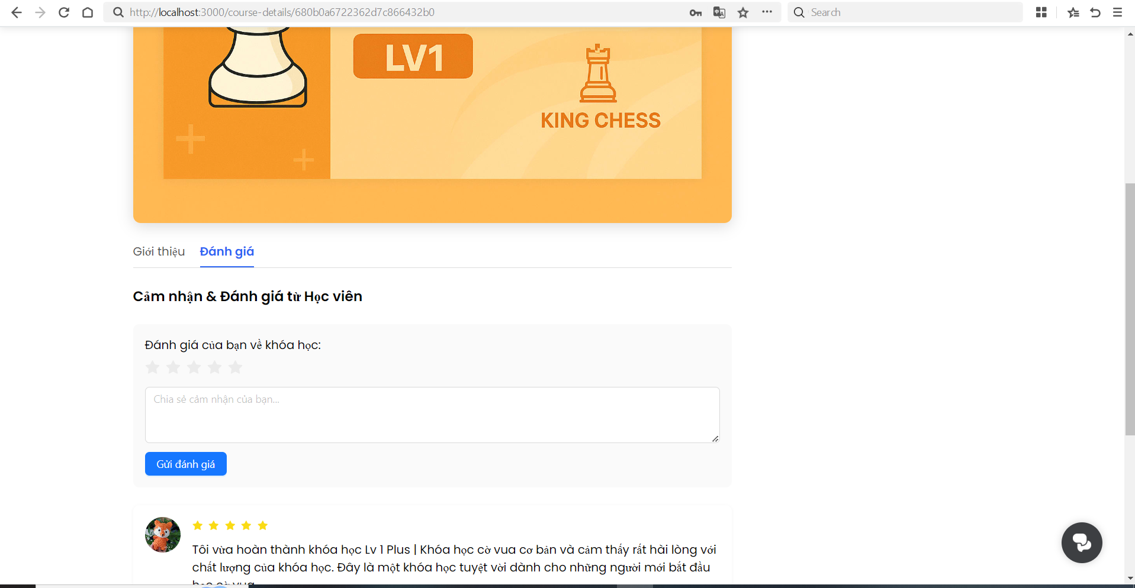

Test Case ID | Mô tả | Hành động | Điều kiện tiên quyết | Kết quả mong đợi | Kết quả thực tế | Kết quả |  |  | Kết quả |  |  | Chú thích
 |  |  |  |  |  | Vòng 1 |  |  | Vòng 2
 |  |  |  |  |  | Trạng thái | Ngày kiểm tra | Người kiểm tra | Trạng thái | Ngày kiểm tra | Người kiểm tra
GUI_SHOW Trang Đánh gía khóa học
GUI-DGKH01 | [Khung đánh giá]Modal | Kiểm tra | Người dùng truy cập vào trang đăng nhập của hệ thống | Ô chữu nhật nền màu xám nhạt | Ô chữu nhật nền màu xám nhạt | Passed | 2025-04-05 | N.Anh | Passed | 2025-04-05 | N.Anh
GUI-DGKH02 | [Tiêu đề] Text | Kiểm tra | Người dùng truy cập vào trang đăng nhập của hệ thống | Chữ màu đen | Chữ màu đen | Passed | 2025-04-05 | N.Anh | Passed | 2025-04-05 | N.Anh
GUI-DGKH03 | [Sao đánh giá]check | Kiểm tra | Người dùng truy cập vào trang đăng nhập của hệ thống | Hình 5 ngôi sao | Hình 5 ngôi sao | Passed | 2025-04-05 | N.Anh | Passed | 2025-04-05 | N.Anh
GUI-DGKH04 | [Nôi dung đánh giá]input | Kiểm tra | Người dùng truy cập vào trang đăng nhập của hệ thống | Nền màu trắng và chữ ' Chia sẻ cảm nhận cảm bạn ' màu xám nhạt | Nền màu trắng và chữ ' Chia sẻ cảm nhận cảm bạn ' màu xám nhạt | Passed | 2025-04-05 | N.Anh | Passed | 2025-04-05 | N.Anh
GUI-DGKH05 | [Gửi đánh giá ]button | Kiểm tra | Người dùng truy cập vào trang đăng nhập của hệ thống | Chữ ' Gửi đánh giá' màu trắng , nền button màu xanh | Chữ ' Gửi đánh giá' màu trắng , nền button màu xanh | Passed | 2025-04-05 | N.Anh | Passed | 2025-04-05 | N.Anh
FUNCTION_SHOW Đánh giá khóa học
FUNC-XBV01 | Kiểm tra Gửi đánh giá hợp lệ khi hoàn thành khóa học | 1.Chọn lớp học Sơ cấp 1 2. Chọn 4 sao. 3. Nhập “Khóa học rất bổ ích”. 4.. Nhấn “Gửi đánh giá”. | Đăng nhập thành công vào hệ thống | Thông báo gửi thành công, review mới xuất hiện ở đầu danh sách. | Thông báo gửi thành công, review mới xuất hiện ở đầu danh sách. | Passed | 2025-04-05 | N.Anh | Passed | 2025-04-05 | N.Anh
FUNC-XBV02 | Kiểm tra Gửi đánh giá hợp lệ khi chưa hoàn thành khóa học | 1.Chọn lớp học Sơ cấp 2 2. Chọn 4 sao. 3. Nhập “Khóa học rất bổ ích”. 4.. Nhấn “Gửi đánh giá”. | Đăng nhập thành công vào hệ thống | Thông báo 'Bạn chưa học khóa học này' | Thông báo 'Bạn chưa học khóa học này' | Passed | 2025-04-05 | N.Anh | Passed | 2025-04-05 | N.Anh
FUNC-XBV03 | Kiểm tra Gửi đánh giá không chọn sao | 1.Chọn lớp học Sơ cấp 1 2. Nhập “Khóa học rất bổ ích”. 3. Nhấn “Gửi đánh giá”. | Đăng nhập thành công vào hệ thống | Hiển thị lỗi “Vui lòng nhập đầy đủ nội dung và đánh giá sao”. | Hiển thị lỗi “Vui lòng nhập đầy đủ nội dung và đánh giá sao”. | Passed | 2025-04-05 | N.Anh | Passed | 2025-04-05 | N.Anh
FUNC-XBV04 | Kiểm tra Gửi đánh giá không nhập nội dung | 1.Chọn lớp học Sơ cấp 1 2. Chọn 4 sao 3. Nhấn “Gửi đánh giá”. | Đăng nhập thành công vào hệ thống | Hiển thị lỗi “Vui lòng nhập đầy đủ nội dung và đánh giá sao”. | Hiển thị lỗi “Vui lòng nhập đầy đủ nội dung và đánh giá sao”. | Passed | 2025-04-05 | N.Anh | Passed | 2025-04-05 | N.Anh
FUNC-XBV05 | Kiểm tra Gửi đánh giá khi cả sao và nội dung trống | 1.Chọn lớp học Sơ cấp 1 2. Nhấn “Gửi đánh giá”. | Đăng nhập thành công vào hệ thống | Hiển thị lỗi “Vui lòng nhập đầy đủ nội dung và đánh giá sao”. | Hiển thị lỗi “Vui lòng nhập đầy đủ nội dung và đánh giá sao”. | Passed | 2025-04-05 | N.Anh | Passed | 2025-04-05 | N.Anh
FUNC-XBV06 | Kiểm tra Giới hạn độ dài nhận xét | 1.Chọn lớp học Sơ cấp 1 2. Chọn 3 sao. 3. Nhập >1000 ký tự. 4. Nhấn “Gửi đánh giá”. | Đăng nhập thành công vào hệ thống | Ngăn không cho nhập quá giới hạn. | Thông báo gửi thành công, review mới xuất hiện ở đầu danh sách. | Failed | 2025-04-05 | N.Anh | Passed | 2025-04-05 | N.Anh
FUNC-XBV07 | Kiểm tra Ký tự đặc biệt & HTML | 1.Chọn lớp học Sơ cấp 1 2. Chọn 5 sao. 3. Nhập chuỗi chứa "<script>alert(1)</script>👍". 4. Nhấn “Gửi đánh giá”. | Đăng nhập thành công vào hệ thống | Nội dung hiển thị an toàn (script không chạy), emoji và kí tự đặc biệt được render đúng, không làm vỡ layout |  | Failed | 2025-04-05 | N.Anh | Passed | 2025-04-05 | N.Anh

Xem lịch sử mua hàng
Project Name | Xây dựng website quản lý trung tâm dạy học cờ vua tích hợp hệ AI hỗ trợ học viên
Module Code | Xem lịch sử mua hàng
 | Hoàn thành | Lỗi | Chưa kiểm tra | Bị chăn | Tổng số trường hợp thử nghiệm
Round 1 | 10 | 0 | 0 | 0 | 10
Round 2 | 10 | 0 | 0 | 0 | 10
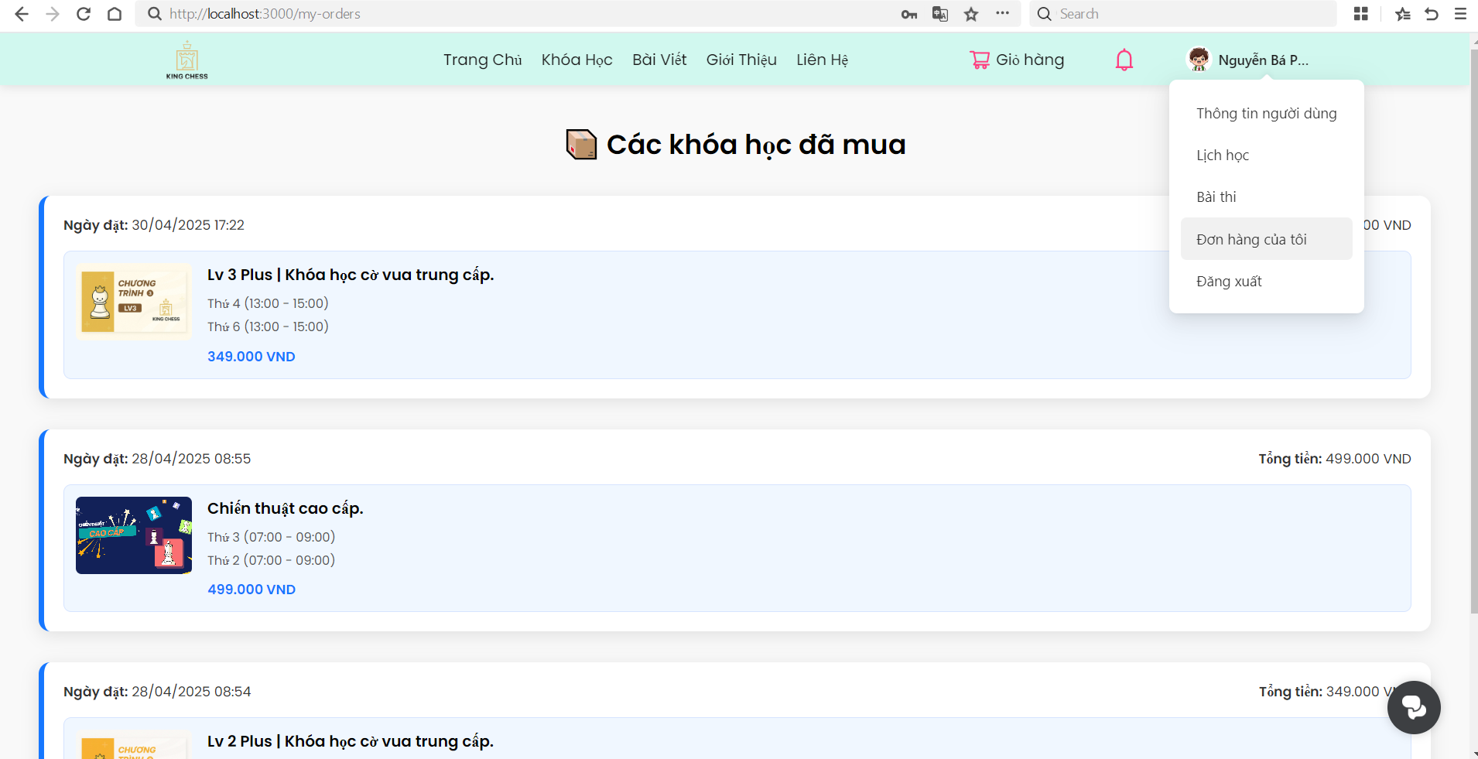

Test Case ID | Mô tả | Hành động | Điều kiện tiên quyết | Kết quả mong đợi | Kết quả thực tế | Kết quả |  |  | Kết quả |  |  | Chú thích
 |  |  |  |  |  | Vòng 1 |  |  | Vòng 2
 |  |  |  |  |  | Trạng thái | Ngày kiểm tra | Người kiểm tra | Trạng thái | Ngày kiểm tra | Người kiểm tra
GUI_SHOW Trang Xem lịch sử mua hàng
GUI-XLSMH01 | [Các khóa học đã mua]Text | Kiểm tra | Người dùng truy cập vào trang đăng nhập của hệ thống | Chữ 'Các khóa học đã mua' màu đen đậm và icon chiếc hộp | Chữ 'Các khóa học đã mua' màu đen đậm và icon chiếc hộp | Passed | 2025-04-05 | N.Anh | Passed | 2025-04-05 | N.Anh
GUI-XLSMH02 | [Khung thông tin khóa học] Modal | Kiểm tra | Người dùng truy cập vào trang đăng nhập của hệ thống | Hình chữu nhật bo góc, nền màu trắng | Hình chữu nhật bo góc, nền màu trắng | Passed | 2025-04-05 | N.Anh | Passed | 2025-04-05 | N.Anh
GUI-XLSMH03 | [Ngày đặt] text | Kiểm tra | Người dùng truy cập vào trang đăng nhập của hệ thống | Chữ' Ngày đặt' màu đen, ngày tháng năm màu xám | Chữ' Ngày đặt' màu đen, ngày tháng năm màu xám | Passed | 2025-04-05 | N.Anh | Passed | 2025-04-05 | N.Anh
GUI-XLSMH04 | [Thông tin khóa học ] Modal | Kiểm tra | Người dùng truy cập vào trang đăng nhập của hệ thống | Thông tin khóa học( avatar, Tên khóa học màu đen in đậm, Thời gian học màu xam nhạt, giá tiền màu xanh ) | Thông tin khóa học( avatar, Tên khóa học màu đen in đậm, Thời gian học màu xam nhạt, giá tiền màu xanh ) | Passed | 2025-04-05 | N.Anh | Passed | 2025-04-05 | N.Anh
FUNCTION_SHOW Xem lịch sử mua hàng
FUNC-XLSMH01 | Kiểm tra Hiển thị danh sách đơn hàng | 1. Trên trang “Đơn hàng của tôi”, quan sát số lượng card đơn hàng. 2. Đếm card khớp với số đơn trong DB. | Đăng nhập thành công vào hệ thống | 3 | 3 | Passed | 2025-04-05 | N.Anh | Passed | 2025-04-05 | N.Anh
FUNC-XLSMH02 | Kiểm tra Ngày đặt hàng | 1. Quan sát dòng “Ngày đặt: dd/MM/yyyy HH:mm” trên card Chiến thuật cao cấp 2. So sánh với giá trị trong DB. | Đăng nhập thành công vào hệ thống | 28/04/2025 08:55 | 28/04/2025 08:55 | Passed | 2025-04-05 | N.Anh | Passed | 2025-04-05 | N.Anh
FUNC-XLSMH03 | Kiểm tra avatar | 1. Trong card Chiến thuật cao cấp , kiểm tra avatar . 2. So sánh với thông tin backend. | Đăng nhập thành công vào hệ thống | avatar của khóa học Chiến thuật cao cấp | avatar của khóa học Chiến thuật cao cấp | Passed | 2025-04-05 | N.Anh | Passed | 2025-04-05 | N.Anh
FUNC-XLSMH04 | Kiểm tra tên khóa học | 1. Trong card Chiến thuật cao cấp , kiểm tra tên 2. So sánh với thông tin backend. | Đăng nhập thành công vào hệ thống | Chiến thuật cao cấp | Chiến thuật cao cấp | Passed | 2025-04-05 | N.Anh | Passed | 2025-04-05 | N.Anh
FUNC-XLSMH05 | Kiểm tra lịch học | 1. Quan sát dòng lịch (Thứ X (hh:mm – hh:mm)). 2. Đối với khóa có 2 buổi, kiểm tra hiển thị đủ 2 dòng. | Đăng nhập thành công vào hệ thống | Thứ 3 : (07:00 - 09:00) Thứ 2 : (07:00 - 09:00) | Thứ 3 : (07:00 - 09:00) Thứ 2 : (07:00 - 09:00) | Passed | 2025-04-05 | N.Anh | Passed | 2025-04-05 | N.Anh
FUNC-XLSMH06 | Kiểm tra giá tiền | 1. Quan sát giá hiển thij trên card Chiến thuật cao cấp 2. So sánh với giá gốc trong DB. | Đăng nhập thành công vào hệ thống | 499.000 VNĐ | 499.000 VNĐ | Passed | 2025-04-05 | N.Anh | Passed | 2025-04-05 | N.Anh

